Sheet1
USER'S INFO COLLECT FLOW

Khi người chơi đạt top sự kiện hoặc đổi quà POSM trong cửa hàng rồng nhỏ, sẽ nhìn thấy item POSM trữ trong kho sự kiện
User touch vào sẽ bật Pop up cho nhập thông tin theo form yêu cầu
Item trữ trong kho sẽ biến mất khi kết thúc sự kiện + 1 ngày, nên cần có thời gian countdown trong pop up để nhắc User fill thông tin
Lưu ý: User nhận được nhiều POSM cùng lúc, hệ thống sẽ saved 1 thông tin duy nhất cho lần chỉnh sửa cuối cùng của User, không cho điền quá nhiều thông tin trên cùng 1 account
Hệ thống tự động fill thông tin trên những ô đã có
User sẽ điền lại thông tin nếu được nhận POSM ở evt sau

User's info
collect Pop up
Fill all request info
Confirm
Kho sự kiện
POSM Item

User muốn chỉnh sửa lại thông tin đã gửi
Kho sự kiện
POSM Item
Previous User's info
collect Pop up
Edit info
Confirm

Cho phép user thay đổi thông tin tùy thích, và hệ thống sẽ cập nhật thông tin lần cuối chỉnh sửa của user khi kết thúc sự kiện + 1 ngày

Giao diện collect thông tin user nhận được quà POSM như sau:
- Tên sự kiện user nhận được POSM
- Tên POSM
- ID user
=> 2 thông tin này Hệ thống mặc định điền sẵn cho người chơi
- Tên người nhận
- Số điện thoại
- Địa chỉ nhận hàng
- Đồng hồ coundown đến hết thời gian sự kiện + 1 ngày
(Sau thời gian này, user sẽ không được điền thông tin nữa)
- Text lưu ý
- Process button

Trường hợp User chưa điền bất cứ thông tin nào | Trường hợp User đã điền thông tin rồi, hệ thống sẽ lưu lại những thông tin đã có
 | Cho phép User chạm vào các ô để tiếp tục chỉnh sửa
SỰ KIỆN CỬA HÀNG CỦA RỒNG NHỎ/ĐẠT TOP SỰ KIỆN [NAME]
ID: XXXXXXXXX
TÊN NGƯỜI NHẬN:
SỐ ĐIỆN THOẠI:
ĐỊA CHỈ NHẬN:
Thời gian nhận thông tin còn lại: Giờ:Phút:Giây
Lưu ý:
- Điền thông tin trước thời hạn
- Chủ vườn nhận nhiều vật phẩm, hệ thống sẽ chỉ lưu 1 thông tin duy nhất ở lần chỉnh sửa cuối cùng.
ÁO THUN KVTM
Xác Nhận
SỰ KIỆN CỬA HÀNG CỦA RỒNG NHỎ/ĐẠT TOP SỰ KIỆN [NAME]
ID: XXXXXXXXX
TÊN NGƯỜI NHẬN:
SỐ ĐIỆN THOẠI:
ĐỊA CHỈ NHẬN:
Thời gian nhận thông tin còn lại: Giờ:Phút:Giây
Lưu ý:
- Điền thông tin trước thời hạn
- Chủ vườn nhận nhiều vật phẩm, hệ thống sẽ chỉ lưu 1 thông tin duy nhất ở lần chỉnh sửa cuối cùng.
ÁO THUN KVTM
LÊ THỊ THANH HƯƠNG
84 9XXXXXXXX
VNG CAMPUS, .................................
Xác Nhận
Trường hợp User chưa điền bất cứ thông tin nào

Bạn chỉ được chỉnh sửa thông tin một lần duy nhất, bạn có chắc thông tin đã hoàn toàn chính xác?
Toàn bộ thông tin User vừa điền để review lại
Xác nhận
Điều chỉnh
Nếu User đã điền đầy đủ các ô thông tin
Toàn bộ thông tin User vừa điền để review lại
Xác nhận
Điều chỉnh

Trường hợp điền thiếu bất kì ô nào, sẽ có pop up | Sau khi xác nhận, user touch vào POSM sẽ có thông báo
Vui lòng nhập đầy đủ thông tin trước
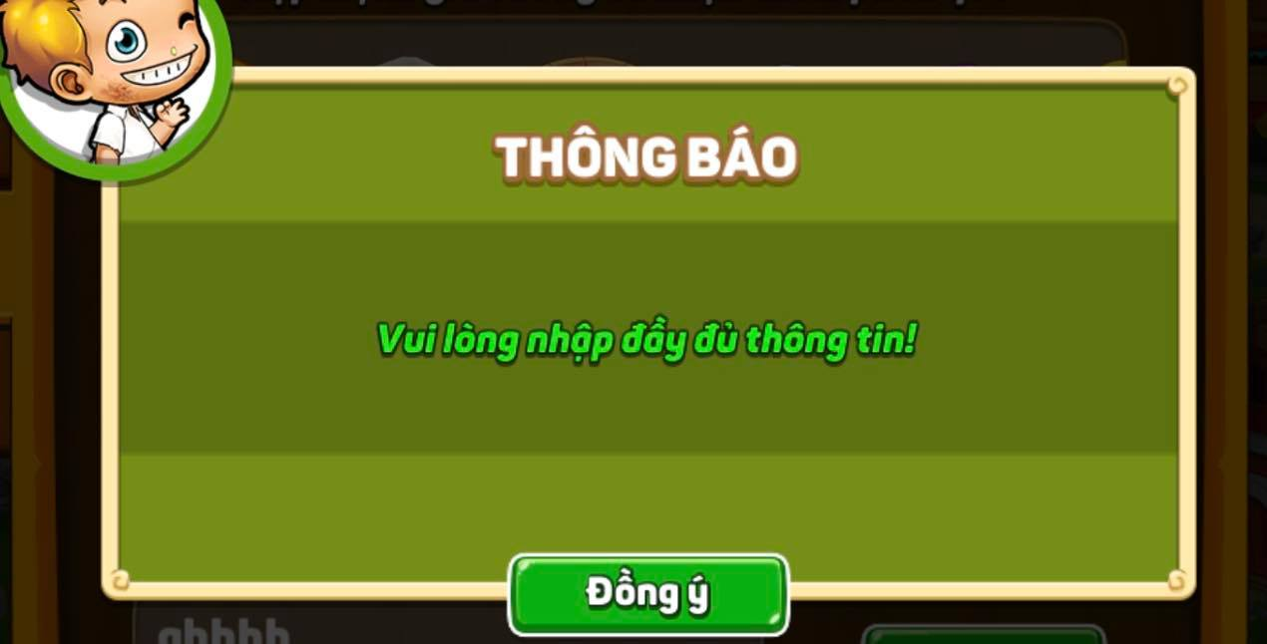

Chúng tôi đã ghi nhận thông tin của bạn.
Mọi yêu cầu vui lòng liên hệ Fanpage!
Xin cám ơn!

